Capa
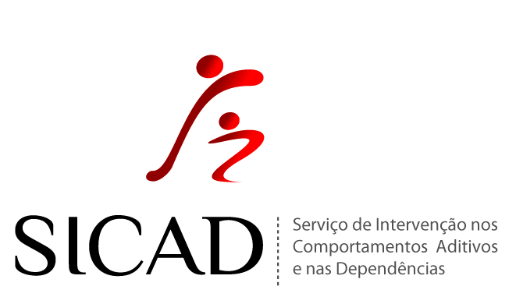

Proposta Financeira

 | Eixo de Intervenção

 | Redução de Riscos e Minimização de Danos

IDENTIFICAÇÃO DO PROJETO

ENTIDADE PROMOTORA

NOME DO PROJETO

TERRITÓRIO

CÓDIGO

PERÍODO DE DURAÇÃO |  |  | Nº MESES | 1 | 0

PROGRAMAS E ESTRUTURAS SÓCIO-SANITÁRIA DE REDUÇÃO DE RISCOS E MINIMIZAÇÃO DE DANOS

 |  | Gabinete de Apoio a Toxicodependentes

 |  | Ponto de Contacto e de Informação

 |  | Programa de Substituição em Baixo Limiar de Exigência

 |  | Programa de Troca de Seringa

 |  | Equipa de Rua

 |  | Programa para Consumo Vigiado

Redução de Riscos e Minimização de Danos
Reinserção
Prevenção
Tratamento

